旋轉盤
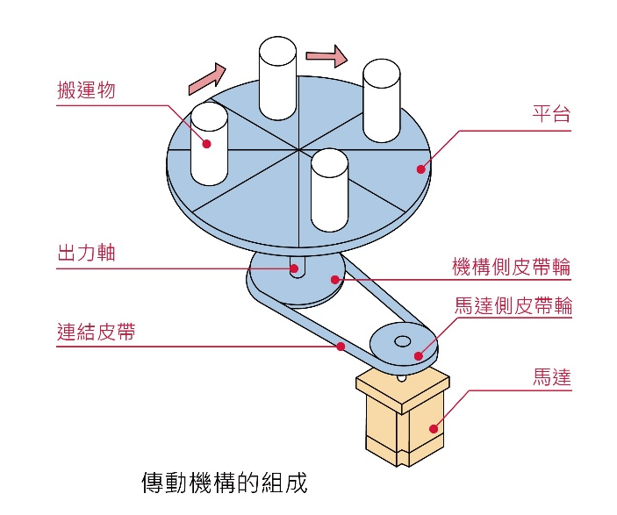
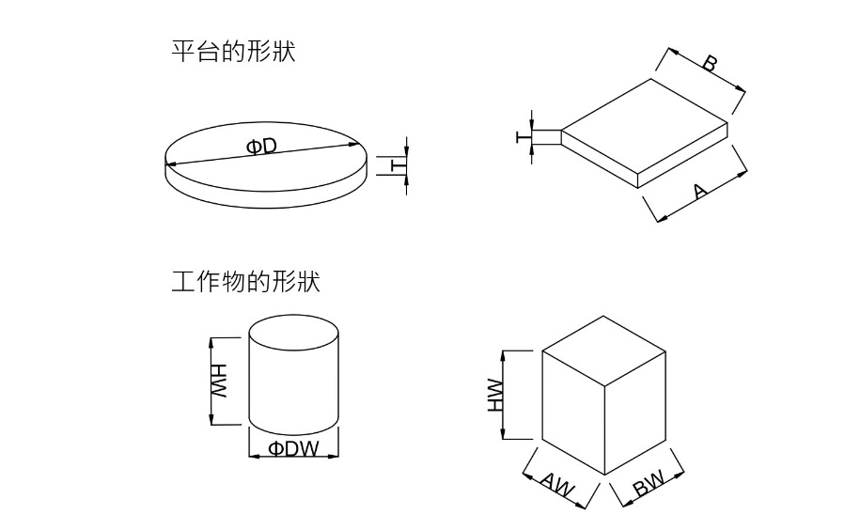

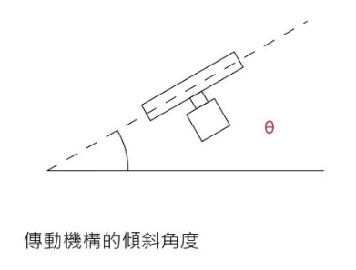

水平為0度，垂直為90度
 |  |  |  | ---->>> | 下拉式選單

機構資料：請參考右圖
間接傳動，請填此項，如直結則不需填寫

選用需求資訊 | 回覆 | 單位
平台資料(圓盤或方形) |  |  | 機構側皮帶輪直徑 | mm
圓盤直徑(φD) |  | mm | 機構側皮帶輪重量 | kg |  | 單相110V
 |  |  | 馬達側皮帶輪直徑 | mm |  | 單相220V
方形 長/寬 (A/B) | / | mm | 馬達側皮帶輪重量 | kg
平台重量 |  | kg |  |  |  | DC 24V
運轉條件：短距離走停、連續運轉擇一填寫
工作物資料(圓柱體或長方體)
圓柱直徑(φDw) |  | mm

間歇運轉
長方體 長/寬(Aw/Bw) | / | mm | 每次旋轉角度(單次移動量) | 度
工作物重量 |  | kg | 定位時間 | s
工作物個數 |  | 個
連續運轉
工作物中心離平台中心距離 |  | mm | 旋轉速度(如需調速擇填寫調速範圍) | 度/s
機構的傾斜角度θ |  | 度 | 電源電壓 | V

*填寫完成後請發送E-mail進行選用評估。
E-mail：sales@dimamotor.com.tw

